내역서(표준단가)-7차
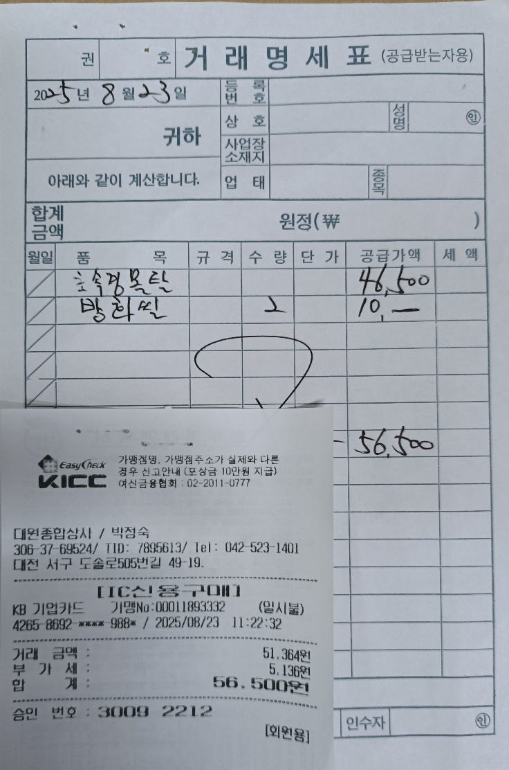
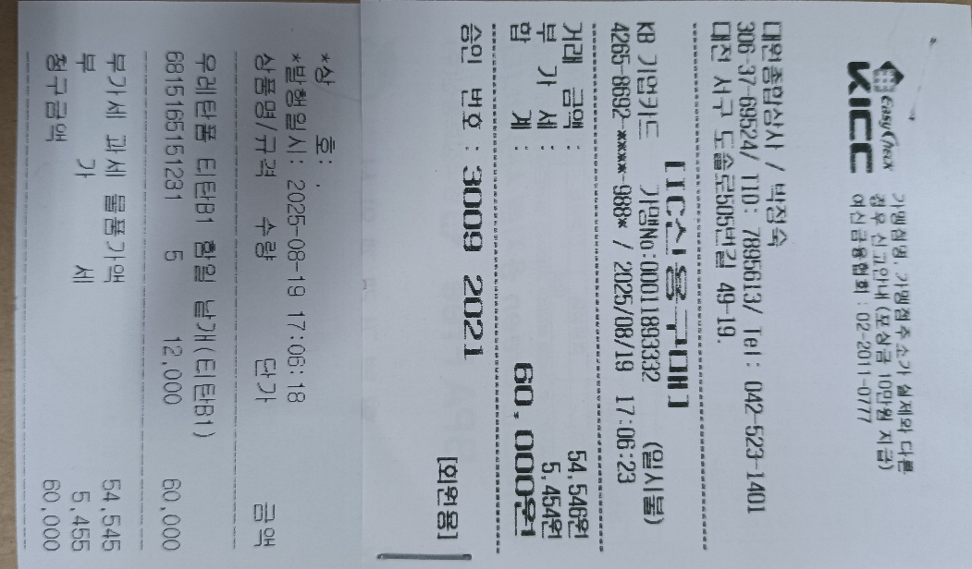
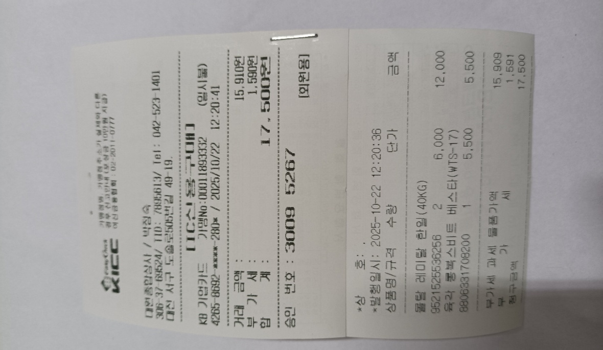
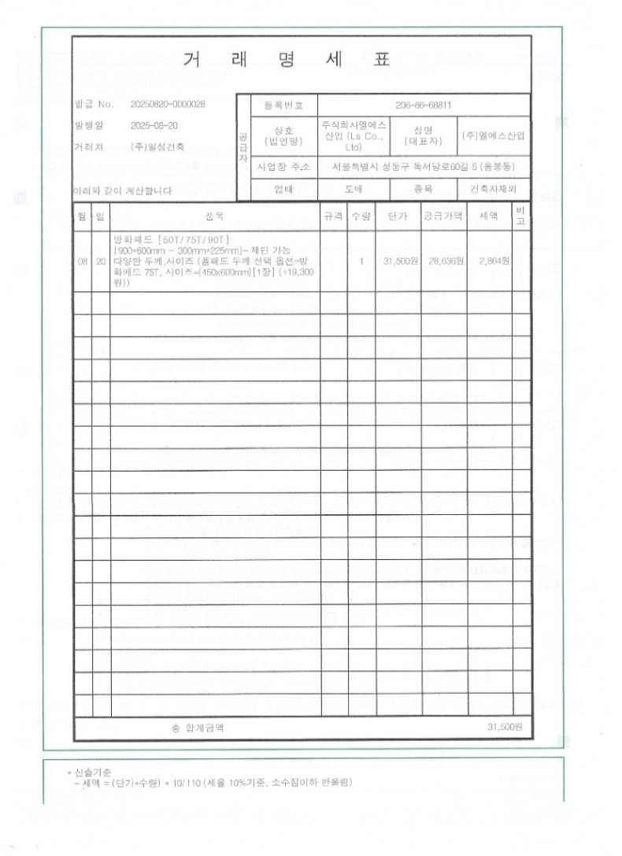
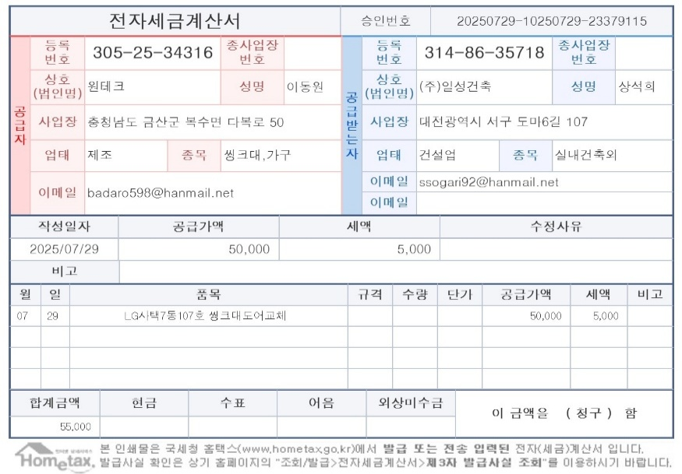
 |  |  |  |  |  | ▼낙찰율 |  | ▼낙찰율
 |  |  |  |  |  | 83.5% |  | 83.5%
 | 주요내역 |  | 단위 | 수량 | 재료비 |  | 노무비 |  | 합계 | 할증기준
합계 | 품목 | 규격 |  |  | 품셈/표단 | 금액 | 단가 | 금액
L003 | 긴급보수 대응 | 특별인부 | M/D | 19.0 |  |  | 219,321 | 3,479,528 | 3,479,528
M020450310340103 | 방충망 AL | MFA, 1,000×1,000㎜, AL도장 | ㎡ | 60.27 | 36,500 | 1,836,879 |  | - | 1,836,879 | 4차분 이월 방충망 2.62개 정산 5차분 정산 방충망 3.73개 6차분 이월 방충망 20.27(5차 이월분)+10.94
M020251411670101 | 다우실 1000 | 1액형 실리콘, 발코니 창호 주위 조인트용(창틀용) | 270㎖ | 45.00 | 5,000 | 187,875 |  | - | 187,875
M020533113070101 | 걸레받이 | SHWB-100, W:100×2T | m | 44.00 | 3,400 | 124,916 |  | - | 124,916
M020852810150101 | 롤스크린(단면암막) | 방염, 기본면적: 2㎡ | ㎡ | 1.00 | 55,000 | 45,925 |  | - | 45,925
999999 | 씽크대 문짝 교체 | 7동 107호 | L/S | 1.00 | 50,000 | 41,750 |  |  | 41,750
999999 | 방화실리콘 및 강화몰탈 | 20kg | L/S | 1.00 | 51,364 | 42,889 |  | - | 42,889
999999 | 우레탄폼 |  | L/S | 1.00 | 54,545 | 45,545 |  | - | 45,545
999999 | 방화패드 1매 |  | L/S | 1.00 | 28,636 | 23,911 |  | - | 23,911
999999 | 강화몰탈 | 20kg | L/S | 1.00 | 15,909 | 13,284 |  | - | 13,284
 |  |  |  |  |  | 2,362,974 |  | 3,479,528 | 5,842,502

